Василиса бязь
 |  | остатки |  |  |  | заказ
№ рис. | КПБ" Василиса" | 1,5 cп. | 2,0 cп. | ЕВРО | Дуэт | 1,5 cп. | 2,0 cп. | ЕВРО | Дуэт
1511 | 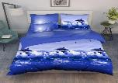 | ЕСТЬ | есть | есть | есть
3369/1 | 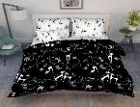 | ЕСТЬ | есть | есть | есть
3412 | 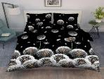 | 1 шт | 3 шт | нет | 1 шт
3413/1 | 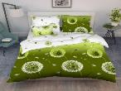 | есть | есть | есть | есть
3420 | 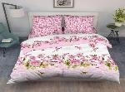 | ЕСТЬ | есть | есть | есть
3420/3 | 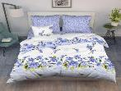 | 1 шт | нет | нет | нет
3422 | 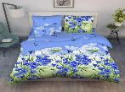 | есть | есть | есть | ЕСТЬ
3592 |  | ЕСТЬ | есть | есть | есть
3643 | 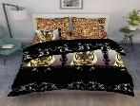 | есть | нет | 3 шт | есть
3698/1 | 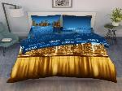 | ЕСТЬ | ЕСТЬ | нет | ЕСТЬ
3698/2 | 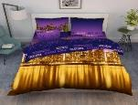 | есть | ЕСТЬ | 2 шт | ЕСТЬ
3753 | 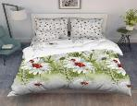 | ЕСТЬ | есть | есть | есть
3848 | 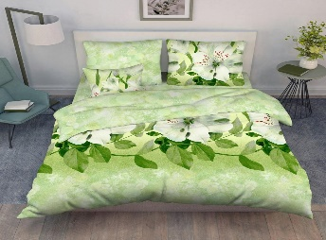 | есть | есть | нет | нет
3866/1 | 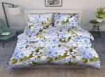 | ЕСТЬ | есть | есть | ЕСТЬ
3866/2 | 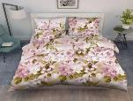 | ЕСТЬ | есть | нет | есть
3925 |  | ЕСТЬ | нет | есть | есть
3974 | 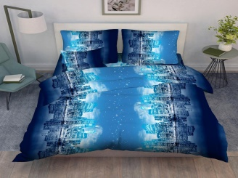 | ЕСТЬ | нет | нет | нет
4038 | 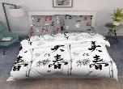 | ЕСТЬ | есть | есть | есть
4112/1 | 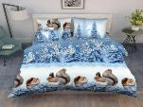 | ЕСТЬ | нет | нет | есть
4112/2 | 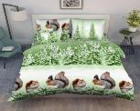 | ЕСТЬ | нет | нет | нет
4151 | 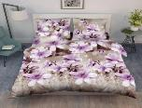 | ЕСТЬ | нет | нет | нет
4172 |  | ЕСТЬ | нет | нет | нет
4237 | 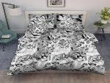 | ЕСТЬ | есть | есть | есть
4268 | 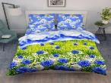 | ЕСТЬ | 1 шт | нет | нет
4313 | 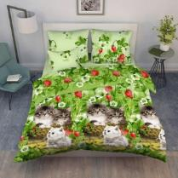 | есть | есть | нет | нет
4323 | 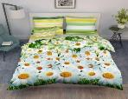 | ЕСТЬ | нет | нет | есть
4557/1 | 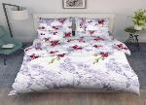 | есть | есть | ЕСТЬ | нет
4618 |  | есть | нет | нет | нет
4667 | 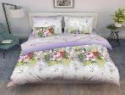 | ЕСТЬ | нет | нет | нет
5345/4 | 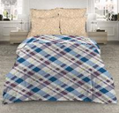 | 1 шт | нет | нет | нет
5380/2 | 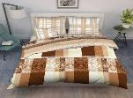 | ЕСТЬ | есть | нет | 3шт
5411 | 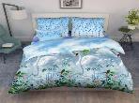 | нет | нет | нет | ЕСТЬ
5534 | 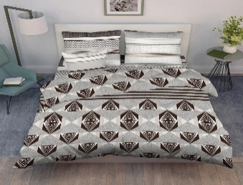 | ЕСТЬ | нет | нет | нет |  |  |  |  | новинка
5454 | 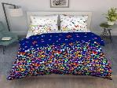 | есть | есть | есть | есть
5484 | 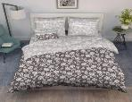 | ЕСТЬ | есть | есть | есть |  |  |  |  | новинка
5666 | 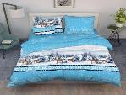 | 1 шт | ЕСТЬ | 2 шт | нет
5759/1 | 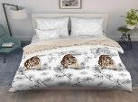 | ЕСТЬ | ЕСТЬ | нет | ЕСТЬ
7184/1 | 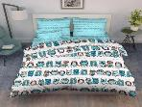 | есть | есть | есть | есть
7391/8 | 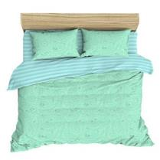 | 2 шт | нет | есть | есть |  |  |  |  | новинка
7445/1 | 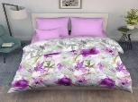 | ЕСТЬ | есть | нет | есть
7448 | 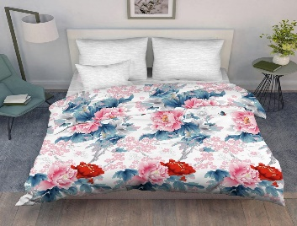 | ЕСТЬ | нет | нет | есть
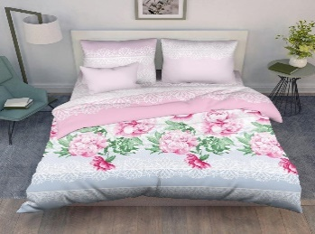 7463 |  | ЕСТЬ | 2 шт | нет | есть
7492 | 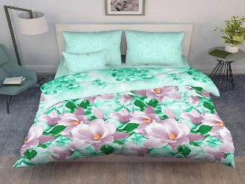 | ЕСТЬ | есть | есть | нет
7496 | 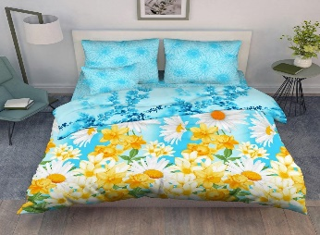 | есть | нет | нет | нет
7648 | 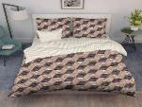 | ЕСТЬ | нет | есть | нет |  |  |  |  | НОВИНКА
7650 | 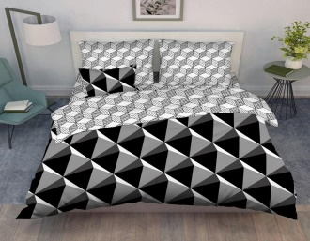 | ЕСТЬ | 1 шт | нет | нет
7652 | 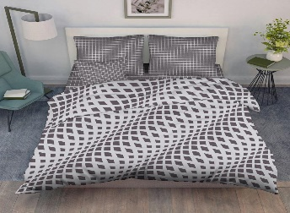 | нет | есть | есть | 3шт |  |  |  |  | НОВИНКА
7654/1 | 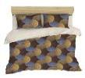 | есть | нет | нет | 1 шт
7655/1 | 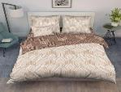 | ЕСТЬ | есть | есть | нет
7655/2 | 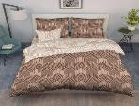 | 3 шт | нет | нет | 2 шт
7678 | 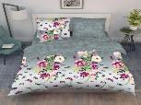 | нет | нет | ЕСТЬ | нет
7763 | 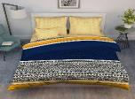 | есть | нет | нет | 1 шт
7766 | 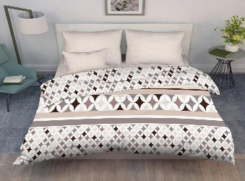 | есть | есть | есть | нет
7823 | 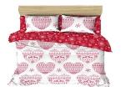 | есть | ЕСТЬ | есть | нет
7920/2 |  | нет | ЕСТЬ | нет | нет
7921/2 |  нет фотто | нет | есть | нет | нет
7921/4 | нет фото | нет | ЕСТЬ | нет | нет
7922/2 |  | 3шт | нет | нет | нет
9063 |  | ЕСТЬ | ЕСТЬ | ЕСТЬ | есть
9075 |  | ЕСТЬ | нет | ЕСТЬ | ЕСТЬ
9103 |  | ЕСТЬ | нет | нет | нет
9164 |  | 2 шт | нет | нет | есть
9166 |  | ЕСТЬ | нет | нет | ЕСТЬ
9214 |  | ЕСТЬ | есть | есть | нет
9214/3 |  | ЕСТЬ | нет | нет | 2 шт
9216 |  | ЕСТЬ | нет | нет | нет
9422 |  | ЕСТЬ | нет | нет | нет |  |  |  |  | НОВИНКА
9424 |  | ЕСТЬ | нет | нет | нет |  |  |  |  | новинка
9425 |  | ЕСТЬ | есть | нет | нет |  |  |  |  | НОВИНКА
9483/1 |  | ЕСТЬ | нет | есть | есть
9487 Кружева |  | ЕСТЬ | нет | нет | 1 шт
9488 Кружева |  | нет | есть | 2 шт | 1 шт
9489 Кружева |  | ЕСТЬ | нет | нет | 3шт
9427 |  | ЕСТЬ | нет | нет | нет
9392 |  | есть | ЕСТЬ | есть | ЕСТЬ
9394 |  | есть | 4шт | есть | ЕСТЬ
9418/1 новый год ХЮГГЕ |  | ЕСТЬ | ЕСТЬ | нет | ЕСТЬ
70007 новый год ХЮГГЕ |  | ЕСТЬ | ЕСТЬ | нет | есть
70009 новый год ХЮГГЕ |  | ЕСТЬ | 1 шт | есть | ЕСТЬ
9500 |  | нет | есть | есть | нет |  |  |  |  | новинка
9510 |  | ЕСТЬ | есть | есть | нет |  |  |  |  | новинка
9511 |  | ЕСТЬ | есть | нет | нет |  |  |  |  | новинка
9512 |  | ЕСТЬ | есть | есть | есть |  |  |  |  | новинка
9508 |  | ЕСТЬ | есть | есть | 4шт |  |  |  |  | НОВИНКА
9541 |  | ЕСТЬ | есть | нет | нет |  |  |  |  | новинка
9563 |  | есть | есть | есть | нет |  |  |  |  | новинка
9535 |  | нет | нет | нет | есть |  |  |  |  | НОВИНКА
9539 |  | ЕСТЬ | есть | есть | есть
9606 |  | ЕСТЬ | нет | есть
9643 |  | есть | нет | нет |  |  |  |  |  | новинка
лето море
9107 |  | ЕСТЬ | есть | есть | ЕСТЬ
9109 |  | ЕСТЬ | есть | есть | есть
9137 |  | ЕСТЬ | есть | есть | есть
9139 |  | ЕСТЬ | есть | есть | ЕСТЬ
некст
9289 нэкст |  | ЕСТЬ | есть | есть | есть
9290 нэкст |  | ЕСТЬ | есть | есть | есть
9292 НЭКСТ |  | ЕСТЬ | есть | есть | есть
9294 |  | ЕСТЬ | есть | есть | есть
9296 НЭКСТ |  | ЕСТЬ | есть | есть | есть

